فایل خالی (2)
ردیف : |  | 1123 |  | گروه صنعتی پارس(واحد کفش)
تاریخ ثبت : |  | 4 | 12 | 1397 |  | زمان تقریبی تولید : |  |  | روز
تاریخ تحویل : |  |  |  | 1397 |  | زمان تقریبی تحویل : |  |  | روز |  | نام مشتری : |  | کفش پارس
تاریخ تأمین مواد : |  |  |  | 1397 |  | زمان تقریبی تأمین : |  |  | روز

مدل : |  |  | سایز | 40 | 41 | 42 | 43 | 44 | 45 | 0 | جمع | کد تولید : | 200 | سایز | 40 | 41 | 42 | 43 | 44 | 45 |  | جمع
900/37 پارس 1 |  |  | جفت | 45 | 90 | 135 | 135 | 90 | 45 | 0 | 540 |  |  | جفت | 45 | 90 | 135 | 135 | 90 | 45 | 0 | 540
 |  |  | نام خیاط |  |  |  |  |  |  |  |  | رنگ : | قهوه ای
 |  |  |  |  |  |  |  |  |  |  |  |  |  | جفت : |  | 540
 |  |  |  |  |  |  |  |  |  |  |  |  |  |  |  |  |  |  |  |  | 42
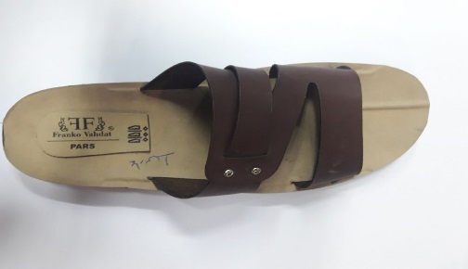
ردیف | مواد مصرفی برشکاری رویه |  |  | واحد | تعداد جفت |  | مقدار استاندارد |  | مصرف واقعی |  | تصویر : |  |  | ردیف | کد | مواد مصرفی برشکاری رویه |  | واحد | مقدار استاندارد
1 | پاک شونده قهوه ای |  |  | متر | 540 |  | 41.4 |  |  |  |  |  |  | 1 |  | پاک شونده قهوه ای |  | متر | 41.4
2 |  |  |  |  |  |  |  |  |  |  |  |  |  | 2
3 |  |  |  |  |  |  |  |  |  |  |  |  |  | 3
4 |  |  |  |  |  |  |  |  |  |  |  |  |  | 4
نام و امضاء برشکار : |  |  | نام و امضاء کنترل کننده : |  |  | نام وامضاء کنترل کننده نهایی |  |  | نام و امضاء مسئول انبار مرکزی : |  |  |  | امضاء مدیریت :

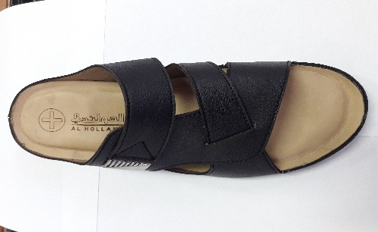
مدل : |  | 900/37 پارس 1 |  |  | کد تولید : |  |  | 200 |  |  | تصویر :
مواد و ملزومات مصرفی دوخت |  |  |  | واحد | تعداد جفت |  | مقدار استاندارد |  | مصرف واقعی |  |  |  |  | مواد و ملزومات مصرفی دوخت |  |  |  | واحد | مقدار استاندارد
1 | رکاب پایه دار هفت خط پرچمی |  |  | عدد | 540 |  | 1080.0 |  |  |  |  |  |  | 1 |  | رکاب پایه دار هفت خط پرچمی |  | عدد | 1080
2 | میخ رو نیکل |  |  |  | 540 |  | 1080.0 |  |  |  |  |  |  | 2 |  | میخ رو نیکل |  |  | 1080
3 |  |  |  |  |  |  |  |  |  |  |  |  |  | 3
4 |  |  |  |  |  |  |  |  |  |  |  |  |  | 4
نام و امضاء خیاط : |  |  | نام و امضاء کنترل کننده : |  |  | نام وامضاء کنترل کننده نهایی |  |  | نام و امضاء مسئول انبار مرکزی : |  |  |  | امضاء مدیریت :

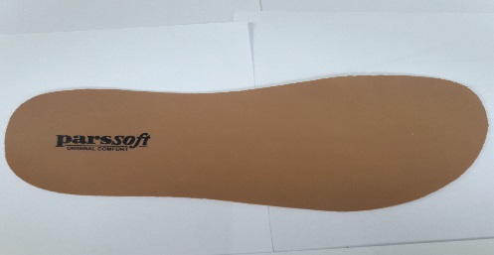
سایز |  | 40 | 41 | 42 | 43 | 44 | 45 | 0 | جمع |  | تصویر :
جفت |  | 45 | 90 | 135 | 135 | 90 | 45 | 0 | 540
مدل : |  | 900/37 پارس 1 |  |  | کد تولید : |  |  | 200
ردیف | مواد مصرفی برشکاری کفی |  |  | واحد | تعداد جفت |  | مقدار استاندارد |  | مصرف واقعی |  |  |  |  | ردیف | کد | مواد مصرفی برشکاری کفی |  | واحد | مقدار استاندارد
1 | کفی ونزیا کرم پلی استر |  |  | متر | 540 |  | 31.5 |  |  |  |  |  |  | 1 |  | کفی ونزیا کرم پلی استر |  | متر | 31.5
2 |  |  |  |  |  |  |  |  |  |  |  |  |  | 2
نام و امضاء برشکار : |  |  | نام و امضاء کنترل کننده : |  |  | نام وامضاء کنترل کننده نهایی |  |  | نام و امضاء مسئول انبار مرکزی : |  |  |  | امضاء مدیریت :

نوع پیمانکاری : |  | لیزر | گلدوزی |  | چاپ |  | نام پیمانکاران :

مدل : |  | 900/37 پارس 1 |  |  | کد تولید : |  |  | 200 |  |  | تصویر :
ردیف | مواد مصرفی برشکاری جورابگیر |  |  | واحد | تعداد جفت |  | مقدار استاندارد |  | مصرف واقعی |  |  |  |  | ردیف | کد | مواد مصرفی برشکاری جورابگیر |  | واحد | مقدار استاندارد
1 | عایق |  |  | متر | 540 |  | 22.5 |  |  |  |  |  |  | 1 |  | عایق |  | متر | 22.5
2 |  |  |  |  |  |  |  |  |  |  |  |  |  | 2
نام و امضاء برشکار : |  |  | نام و امضاء کنترل کننده : |  |  | نام وامضاء کنترل کننده نهایی |  |  | نام و امضاء مسئول انبار مرکزی : |  |  |  | امضاء مدیریت :

